入力シート
 | 令和３年度 超高層ＺＥＨ－Ｍ実証事業 交付申請書情報入力シート
※各種書類は不備の無いよう、申請者自身でよく確認し、提出すること。
書類の不備、不足、誤りがあり、審査の継続が困難であるとSIIが判断した際は、申請書類の不受理や不採択になる場合があるので注意すること。
██ オレンジ色のセルは入力必須項目。
（一部のシートは、白色のセルへの入力もあるので確認すること）

本シートに入力すると、各種申請様式に自動転記されます。
本シートに無い情報は、各種申請様式に直接入力してください。
 | １．基本情報 |  |  |  |  | 入力方法
 | 基礎情報 | 補助事業の名称 |  | (例) ○○○○マンション | 超高層ZEH-M実証事業 | マンション名など補助事業を特定できる名称であること ※個人申請の場合、個人名を補助事業の名称につけないこと ※25文字程度に収めること ※半角記号は使用しないこと（/、’、＃、[など）
分譲
賃貸
 |  | 住棟の種別 |  |  | 1 | 該当する種別を選択する
 |  | 事業期間区分 |  | (例) 2年度事業（1年目） | ←プルダウンより選択 | 該当する区分を選択する
 |  | 交付申請日 |  | (例) 2021年 6 月 1 日 | ←yyyy/m/dで入力 | 交付申請書を提出する日（2021年6月1日~6月30日の間）
 |  | 1 | 事業着手予定日 | (例) 2021年 9 月 10 日 | ←yyyy/m/dで入力 | 交付決定予定日以降の日付（西暦で入力すること）（交付決定予定日は公募要領Ｐ14参照）
 |  |  | 当該年度事業完了予定日 | (例) 2022年 2 月 10 日 | ←yyyy/m/dで入力 | 単年度事業：1/21 複数年度事業：2/10
 |  | 実績報告書 提出予定日 |  | (例) 2022年 2 月 15 日 | ←yyyy/m/dで入力 | 事業完了日より30日以内または 単年度事業：1/28 複数年度事業：2/15 いずれか早い日付以前
 |  | 2 | 事業着手予定日 | (例) 2022年 5 月 1 日 | ←yyyy/m/dで入力 | 西暦で入力すること
 |  |  | 2年度目事業完了予定日 | (例) 2023年 1 月 28 日 | ←yyyy/m/dで入力 | 事業完了の期日は公募要領Ｐ14，19参照
 |  | 3 | 事業着手予定日 |  | ←yyyy/m/dで入力 | 西暦で入力すること
 |  |  | 3年度目事業完了予定日 |  | ←yyyy/m/dで入力 | 事業完了の期日は公募要領Ｐ14，19参照
 |  | 4 | 事業着手予定日 |  | ←yyyy/m/dで入力 | 西暦で入力すること
 |  |  | 4年度目事業完了予定日 |  | ←yyyy/m/dで入力 | 事業完了の期日は公募要領Ｐ14，19参照
 |  | 5 | 事業着手予定日 |  | ←yyyy/m/dで入力 | 西暦で入力すること
 |  |  | 5年度目事業完了予定日 |  | ←yyyy/m/dで入力 | 事業完了の期日は公募要領Ｐ14，19参照
 |  | 最終事業年度の事業完了予定日 |  | (例) 2023年 1 月 28 日 | ←自動反映 | 反映された日を確認する
 |  | 引渡し開始予定日（分譲のみ） |  |  | ←yyyy/m/dで入力 | 事業主から購入者への引き渡し開始予定日を入力（分譲のみ入力）（事業完了から2か月以上空ける）

法人申請
個人申請
 | ２．申請者情報 |  |  |  |  | 入力方法
 | 申請者１ | 申請者情報 |  |  |  | 該当する申請区分を選択
 |  | 申請者名（ふりがな） |  | (例) まるまるまるかぶしきがいしゃ |  | ひらがなで入力
 |  | 申請者名（法人名、氏名） |  | (例) 〇〇〇株式会社 |  | 申請者名（法人名または氏名）を入力
 |  | 代表者 | 役職名 | (例) 代表取締役 |  | 法人申請の場合、商業登記簿の記載と整合をとること（個人申請者は入力不要）
 |  |  | 氏名（ふりがな） | (例) かんきょう たろう |  | ひらがなで入力（個人申請者は入力不要）
 |  |  | 氏名 | (例) 環境 太郎 |  | 法人申請の場合、商業登記簿の記載と整合をとること（個人申請者は入力不要）
 |  | 生年月日 |  |  |  | 申請者が法人の場合入力不要
 |  | 所在地 | 郵便番号 | (例) 104-0000 |  | 7桁半角数字を「-（ハイフン）」なしで入力
 |  |  | 住所 | (例) 東京都中央区○○町○丁目○番○号 |  | 都道府県から入力
 |  |  | 電話番号 | (例) 03-0000-1111 |  | 個人申請者の場合、日中に必ず連絡のとれる電話番号を入力すること
 |  | メールアドレス（個人申請のみ） |  |  |  | 申請者が法人の場合入力不要（キャリアメール（携帯メール）は入力不可）
...

2.全体概要
...
 | 住棟形状
...
㎡ | 住戸 平均 床面積 | 0.00
㎡
㎡ |  | ㎡
 |  |  |  | ❽ 普及促進に向けた広報計画の積極度
 | 0.00 |  |  | 媒体の分類 |  | BELS簡易表示による 住棟のエネルギー消費 削減率表示 | 広報実施 開始年月 | 全住戸のBELS 取得と訴求 | 全住戸の 光熱費 削減効果の 訴求 | 快適性、 健康面への 言及
 | ％
□ | 屋上緑化、壁面緑化
❽に記載し、交付決定をうけた内容は、
完了実績報告時に、計画通り行ったという証憑を提出いただきます。
計画通りの広報が行われていない場合は、交付決定の取消しとなる場合があるので注意してください。
※このオブジェクトは削除して入力すること。
...
 |  |  | ｋＷ
...
 |  |  | ｋＷ
...
 |  |  |  | ❾ ＺＥＨ-Ｍの実現に資する導入設備等
 |  |  |  | 項目 | 設備・システム名 | システム概要（能力・性能・規模・他） |  |  |  | 導入戸数 （戸) | 補助
...
 |  |  |  | 断熱
...
 |  | ％
 |  | ％
...

3.補助事業概要図
【A３カラー】で印刷すること。
◆補助対象設備を赤でマーキング。複数年度事業は、１年目：赤、２年目：青、３年目：緑、４年目：オレンジ、５年目：紫 に色分けする
 | ３．補助事業概要図（イラスト、設備図等を用いて事業内容を表現する）
 | 補助事業の名称 | (例) ○○○○マンション 超高層ZEH-M実証事業 | 補助事業者名 | (例) 〇〇〇株式会社

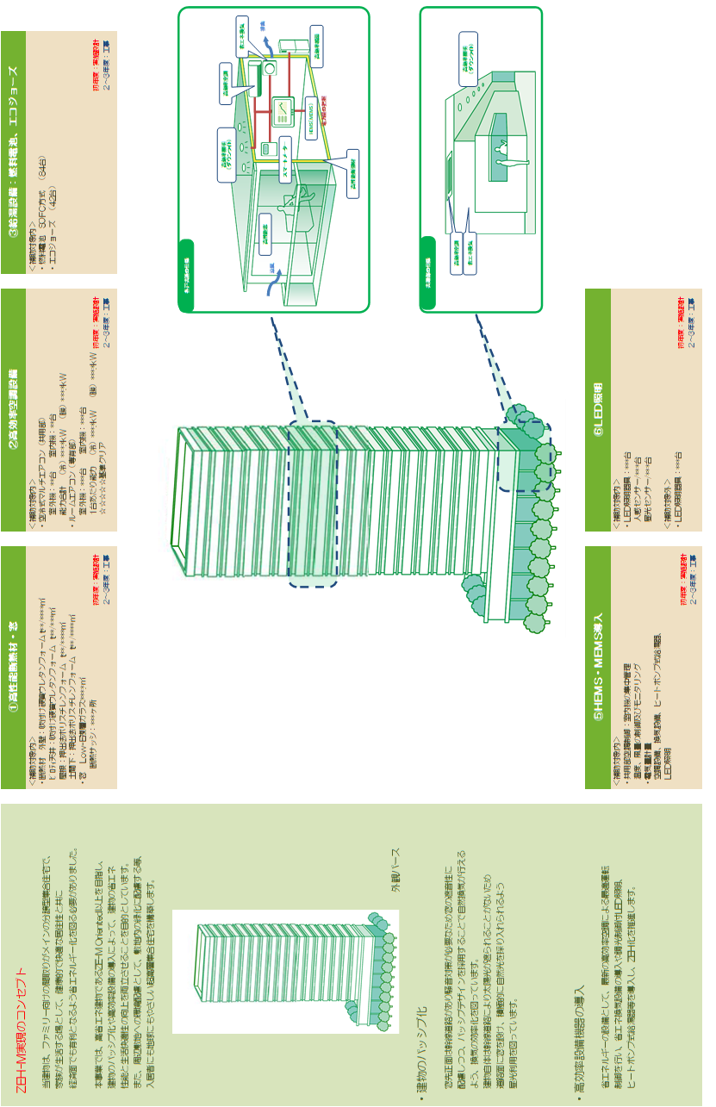

・レイアウトは自由ですが、下記事項は必ず作成すること。
【事業全体を示すシステム概念図】
事業全体の概要を示す概念図を作成すること。
【外観写真、または外観パース】
外観写真、または外観パースを添付すること。
※作成例は事例であり、補助対象の可否を示すものではないので注意すること。
※補助対象設備は赤でマーキングしてください。複数年度の場合は、
１年目：赤、２年目：青、３年目：緑、４年目：オレンジ、５年目：紫 でマーキングすること。

(注)
作成した図を貼り付けする際は、この図を削除すること

9-1.費用明細書（専有部）
...
 |  |  |  |  | 備 考
 | 補助対象経費 |  | 補助対象外経費
金 額 | 数量 | 金 額 | 数量 | 金 額
0 |  | 0 | 0 | 0
注） 小計・合計・集計欄の
数式に影響が出るため
行を追加する場合には、
項目の先頭や最後ではなく、
中程で行の追加をすること
0 |  | 0 | 0 | 0
0 |  | 0 | 0 | 0
0 |  | 0 | 0 | 0
0 |  | 0 | 0 | 0
0 |  | 0 | 0 | 0
0 |  | 0 | 0 | 0
0 |  | 0 | 0 | 0
0 |  | 0 | 0 | 0
0 |  | 0 | 0 | 0
0 |  | 0 |  | 0
0 |  | 0 | 0 | 0
0 |  | 0 | 0 | 0
0 |  | 0 | 0 | 0
0 |  | 0 | 0 | 0
0 |  | 0 | 0 | 0
0 |  | 0 | 0 | 0
0 |  | 0 | 0 | 0
0 |  | 0 | 0 | 0
0 |  | 0 | 0 | 0
...

9-2.費用明細書（共用部）
...
 |  |  |  |  | 備 考
 | 補助対象経費 |  | 補助対象外経費
金 額 | 数量 | 金 額 | 数量 | 金 額
0 |  | 0 | 0 | 0
注） 小計・合計・集計欄の
数式に影響が出るため
行を追加する場合には、
項目の先頭や最後ではなく、
中程で行の追加をすること
0 |  | 0 | 0 | 0
0 |  | 0 | 0 | 0
0 |  | 0 | 0 | 0
0 |  | 0 | 0 | 0
0 |  | 0 | 0 | 0
0 |  | 0 | 0 | 0
0 |  | 0 | 0 | 0
0 |  | 0 | 0 | 0
0 |  | 0 | 0 | 0
0 |  | 0 | 0 | 0
0 |  | 0 | 0 | 0
0 |  | 0 | 0 | 0
0 |  | 0 | 0 | 0
0 |  | 0 | 0 | 0
0 |  | 0 |  | 0
0 |  | 0 | 0 | 0
0 |  | 0 | 0 | 0
0 |  | 0 | 0 | 0
0 |  | 0 | 0 | 0
0 |  | 0 | 0 | 0
0 |  | 0 | 0 | 0
0 |  | 0 | 0 | 0
0 |  | 0 | 0 | 0
0 |  | 0 | 0 | 0
...

9-3.設計費費用明細書
...
 |  |  |  |  | 備 考
 | 補助対象経費 |  | 補助対象外経費
金 額 | 数量 | 金 額 | 数量 | 金 額
0 |  | 0 | 0 | 0
0 |  | 0 | 0 | 0
0 |  | 0 | 0 | 0
0 |  | 0 | 0 | 0
0 |  | 0 | 0 | 0
0 |  | 0 | 0 | 0
注） 小計・合計・集計欄の
数式に影響が出るため
行を追加する場合には、
項目の先頭や最後ではなく、
中程で行の追加をすること
0 |  | 0 | 0 | 0
0 |  | 0 | 0 | 0
0 |  | 0 | 0 | 0
0 |  | 0 | 0 | 0
0 |  | 0 | 0 | 0
0 |  | 0 | 0 | 0
0 |  | 0 | 0 | 0
0 |  | 0 | 0 | 0
0 |  | 0 | 0 | 0
0 |  | 0 | 0 | 0
0 |  | 0 | 0 | 0
0 |  | 0 | 0 | 0
0 |  | 0 | 0 | 0
0 |  | 0 |  | 0

11.事業実施工程
【A３カラー】で印刷すること。 ※作成時には記入例を削除すること
◆「補助対象工事着手予定日」「BELS証取得予定日」「補助対象工事完了予定日」「補助事業完了予定日」を明示すること。
◆複数年度事業の場合は全事業年度の実施工程がわかるように工程表を作成すること（年度の間は補助対象事業着手できない期間があるので注意すること）
 | １１．事業実施工程表
◎実施計画書内「４．事業予定」に項目のある予定日を工程表内にも明示すること。
・複数年度事業の場合、すべての年度の予定しているスケジュールを明示すること。
・各年度の「補助事業開始予定時期」「実績報告予定時期」をプロットすること。
・「BELS評価書取得予定時期」をプロットすること。（採択初年度に取得必須）
・【分譲集合住宅の場合】購入予定者への引渡し開始予定日を明示すること。
記入例

